상품제안서
애슐리모던 호텔바스타올 500g 매직 | 상품코드: F09592

 |  |  |  |  |  |  | 02-412-0044 | www.easy1.co.kr
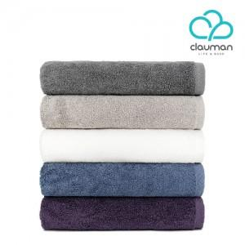

【상세/제작정보】 | 자수인쇄는 별도 문의 바랍니다.(난이도, 사이즈, 글자수에 따라 추가비용 있습니다)

【인쇄/포장옵션】 | 자수, 스티커 / 포장지포장

【공급단가】 | 수량 | 50~ | 100~ | 500~ | 1,000~ | 2,000~
*VAT별도 | 단가 | 13,560원 | 13,100원 | 12,650원 | 12,200원 | 11,750원

【상품 URL】 | http://www.easy1.co.kr/src/goods_detail.php?gdno=9592

